247
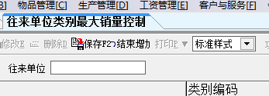
1.资料-往来单位类别最大销量控制-结束增加

2.资料-客户禁止物品设置
 | 复制之后添加 名称显示为空

3.资料-客户销售计划

 |  |  | 选了地区之后无法更改 ，要使其失去焦点或者双击才可以

4.资料-客户销售计划-打印-导出-导出到word |  | *.rtf文件乱码

5.ad

vueblog-master
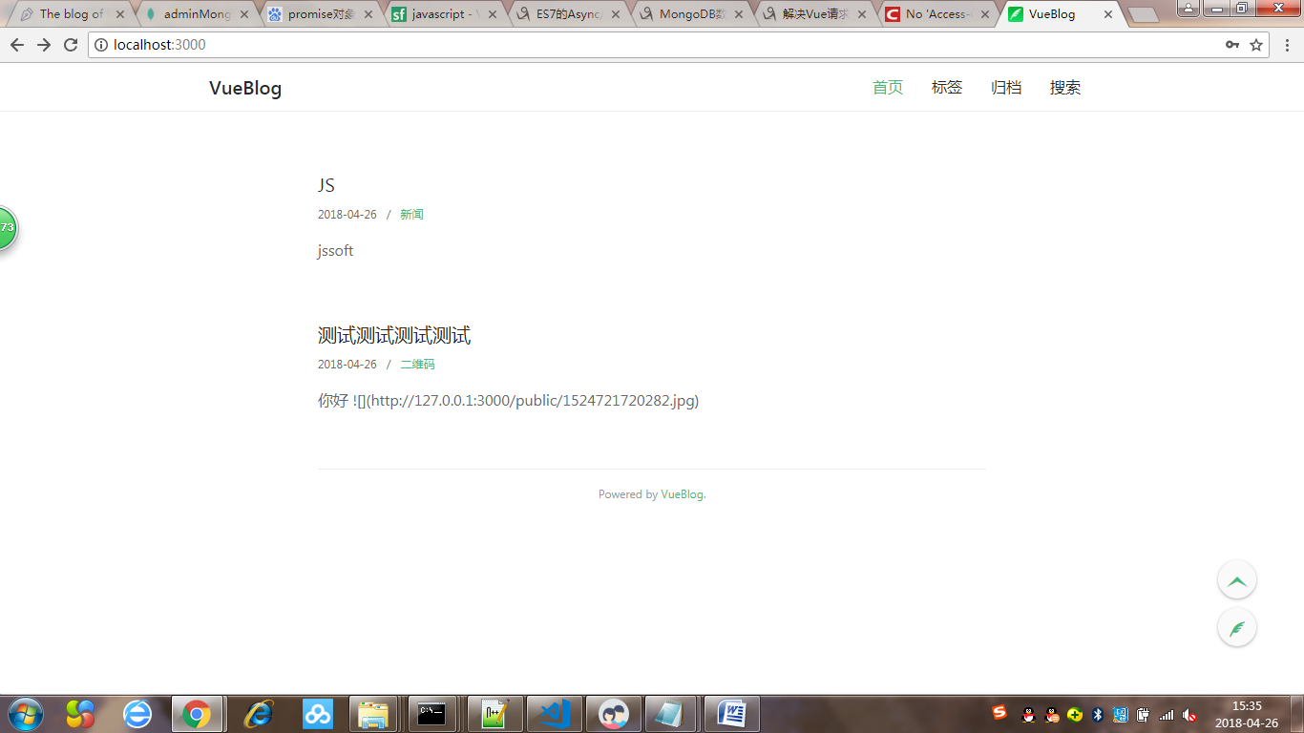

vueblog-master

Xblog-master
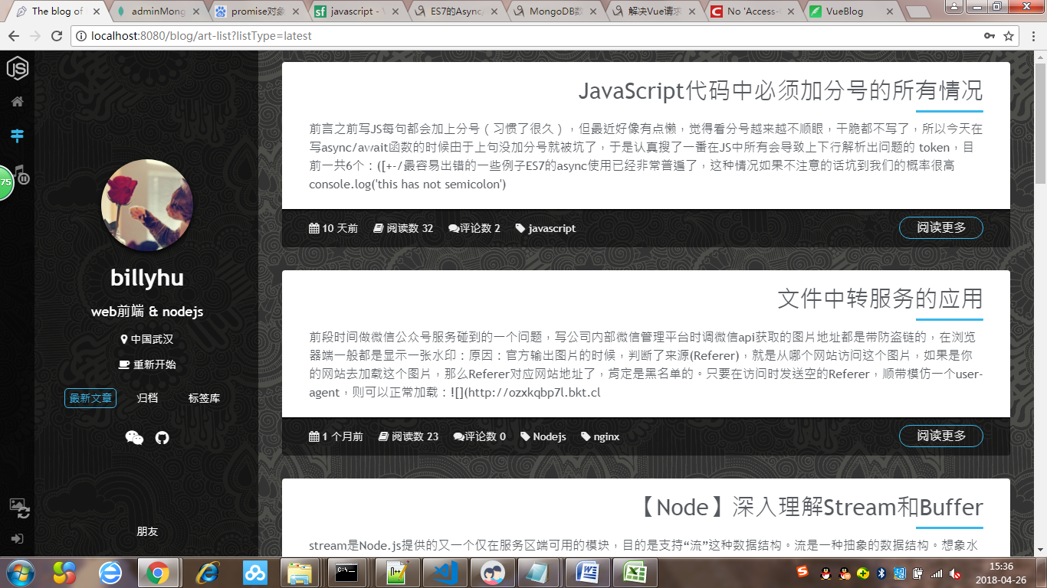

Xblog-master

vue-blog-master
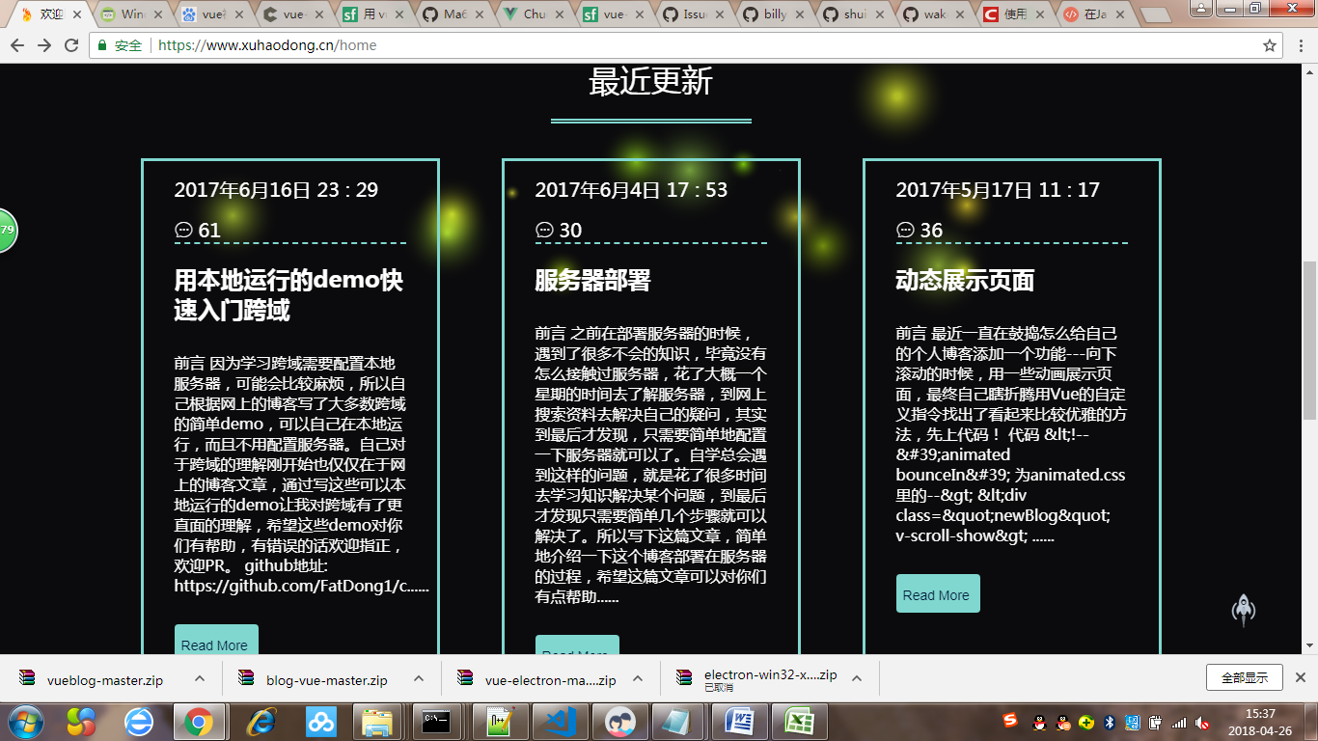

vue-blog-master

